系统介绍
【【服务的逻辑】】 1.决定类型读静态表treasure_hunt_type字段[[年月（前四位年后两位月）,类型],…]，读不到默认1 2.随奖励，根据权重随,当幸运值达不到need_luck时,权重当作0随不到

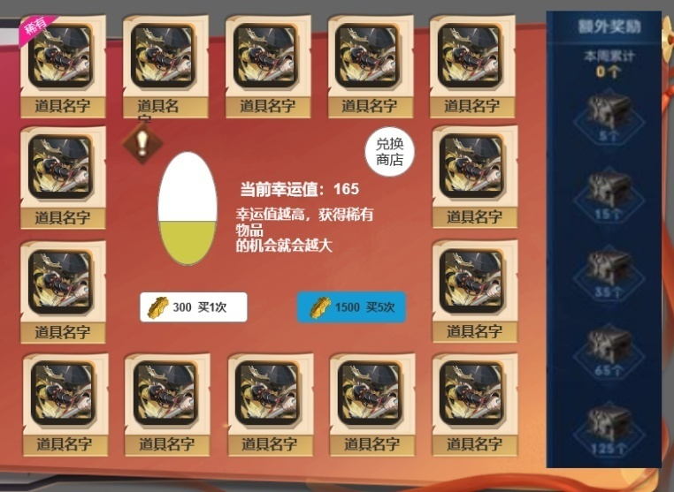
标签信息读treasure_hunt表label字段
 |  |  | 跳转的兑换商店类型：读treasure_hunt_type表shop_type字段 跳转shoptype表

系统介绍，弹窗内容读读treasure_hunt_type表desc字段

 |  |  | 额外奖励读treasure_hunt_type表achievement_list字段（成就列表[[抽奖次数,[奖励列表]],…] 抽一次累计一次,达到足够次数可领取宝箱 ------------------------------------------------------------------- 未达到条件：宝箱置灰，点开弹窗显示宝箱内容,按钮【不可领取】置灰 达到条件未领：宝箱亮起来,点开弹窗显示宝箱内容,按钮【领取】高亮 已领：宝箱置灰+已领取标签，点开弹窗显示宝箱内容,按钮【已领取】置灰 -------------------------------------------------------------------- 每周重置-手动领取

【抽一次加多少幸运值】【幸运值上线】【幸运值满发放奖励】读treasure_hunt_type表luck_list字段 ----------------------------------- 累计满幸运值的那一次抽奖必读抽中对应奖励，并清空幸运值 ----------------------------------- 如果满值200,当前198,抽五次。清空后还剩3幸运值 ----------------------------------

 |  |  | 道具内容：读treasure_hunt表，左上角1 顺时针 ------------------------------------------------------------------------ 点击能查看物品信息

 | 单抽消耗读treasure_hunt_type表cost_list字段 | 五抽消耗读treasure_hunt_type表cost_list字段

